Cursos de Inglés Ofertados
 | Antes de realizar tu pago corrobora que realmente tu grupo
 | tenga asignado cursar un nivel de inglés
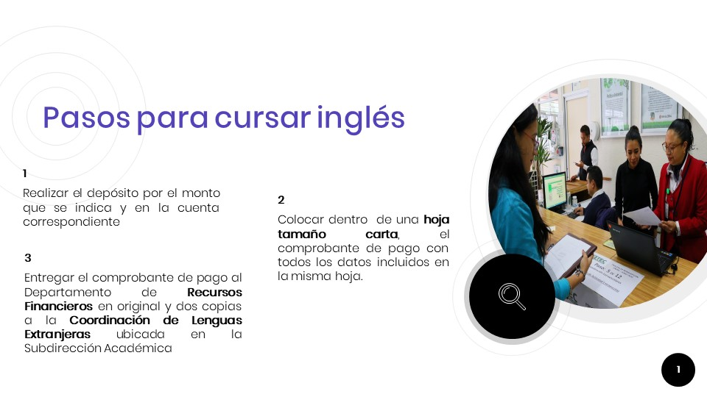 |  |  |  |  |  |  |  |  |  |  |  |  |  | .
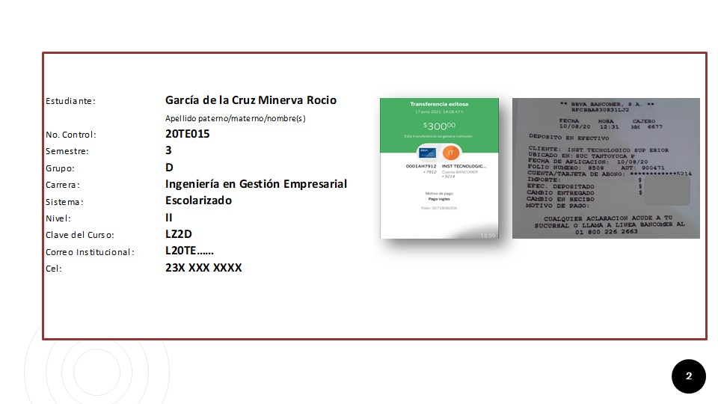
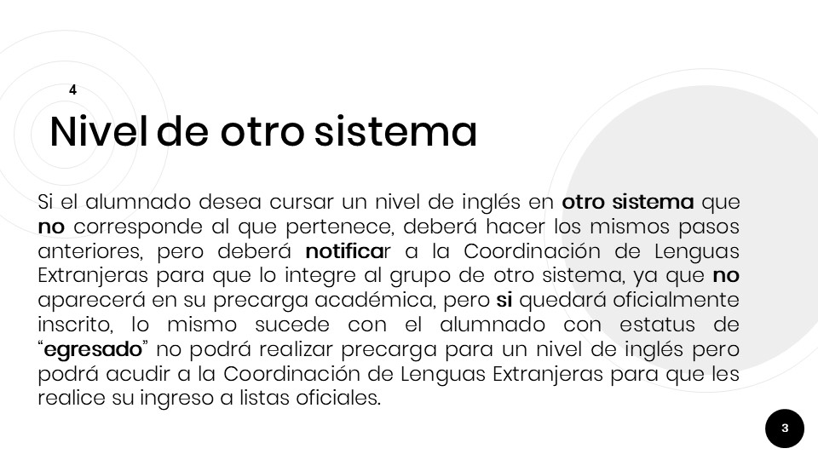
 | 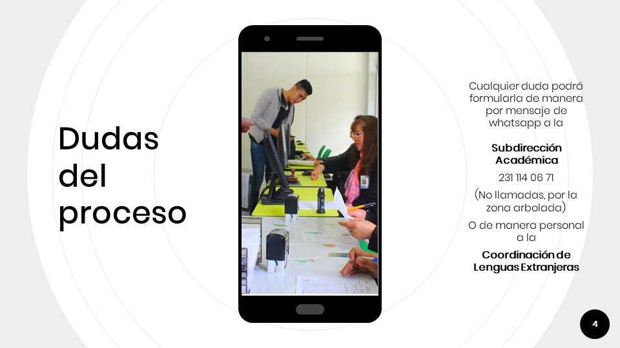

 |  |  | NIVEL | PERSONAL | T | P | Lunes |  | Martes |  | Miércoles |  | Jueves |  | Viernes |  | Sábado |  | Cap | Cred | Hrs
 |  |  |  |  |  |  | Aula | Lun | Aula | Mar | Aula | Mie | Aula | Jue | Aula | Vie | Aula | Sab
 | GRUPO | CLAVE
1 | IND1005F | NZ1F | Inglés I | 6101-López Cruz Nayeli | 5 | 0 |  |  |  |  |  |  |  |  |  |  | B106 | 12~14 | 30 | 0 | 5
2 | GES0903A | LZ2A | Inglés II | 5703-Hernández Domínguez Guadalupe | 5 | 0 |  |  |  |  |  |  | B203 | 09~11 | B203 | 08~11 |  |  | 40 | 0 | 5
3 | GES0903B | LZ2B | Inglés II | 5703-Hernández Domínguez Guadalupe | 5 | 0 |  |  | B204 | 10~13 |  |  | B204 | 08~09 | B204 | 13~14 |  |  | 40 | 0 | 5
4 | GES0903C | LZ2C | Inglés II | 5703-Hernández Domínguez Guadalupe | 5 | 0 |  |  |  |  | B205 | 12~13 | B205 | 12~14 | B205 | 11~13 |  |  | 40 | 0 | 5
5 | GES0905F | LZ2F | Inglés II | 5600-García González Mirna Saraí | 5 | 0 |  |  |  |  |  |  |  |  |  |  | B204 | 10~12 | 28 | 0 | 5
6 | GES0905G | LZ2G | Inglés II | 5200-Castillo Lobato Abraham | 5 | 0 |  |  |  |  |  |  |  |  |  |  | B205 | 12~14 | 27 | 0 | 5
7 | IFM1003A | PZ2A | Inglés II | 5703-Hernández Domínguez Guadalupe | 5 | 0 |  |  | D105 | 08~10 | D105 | 10~12 | D105 | 11~12 |  |  |  |  | 25 | 0 | 5
8 | IND1003A | NZ2A | Inglés II | 6101-López Cruz Nayeli | 5 | 0 |  |  | I101 | 10~12 | I101 | 11~12 | I101 | 10~12 |  |  |  |  | 35 | 0 | 5
9 | IND1003B | NZ2B | Inglés II | 6101-López Cruz Nayeli | 5 | 0 | F107 | 08~10 |  |  | F107 | 08~11 |  |  |  |  |  |  | 35 | 0 | 5
10 | SIS1003A | QZ2A | Inglés II | 5619-Gómez Viveros Citlalli | 5 | 0 | D101 | 10~11 |  |  | D101 | 08~10 |  |  | D101 | 09~11 |  |  | 38 | 0 | 5
11 | SIS1003B | QZ2B | Inglés II | 5619-Gómez Viveros Citlalli | 5 | 0 | B108 | 08~10 |  |  |  |  | B108 | 08~10 | B108 | 11~12 |  |  | 38 | 0 | 5
12 | SIS1005F | QZ2F | Inglés II | 5619-Gómez Viveros Citlalli | 5 | 0 |  |  |  |  |  |  |  |  |  |  | D104 | 10~12 | 23 | 0 | 5
13 | ALI1003A | MZ3A | Inglés III | 6269-Sosa Antonio Daniela | 5 | 0 |  |  |  |  | J101 | 10~12 | J101 | 13~14 | J101 | 10~12 |  |  | 33 | 0 | 5
14 | IND1007F | NZ3F | Inglés III | 6101-López Cruz Nayeli | 5 | 0 |  |  |  |  |  |  |  |  |  |  | B107 | 10~12 | 30 | 0 | 5
15 | MEC1003A | RZ3A | Inglés III | 5200-Castillo Lobato Abraham | 5 | 0 | E106 | 12~14 | F202 | 12~14 |  |  |  |  | F202 | 13~14 |  |  | 40 | 0 | 5
16 | MEC1003B | RZ3B | Inglés III | 5200-Castillo Lobato Abraham | 5 | 0 |  |  |  |  | B107 | 12~14 | B107 | 12~14 | B105 | 12~13 |  |  | 40 | 0 | 5
17 | ALI1007F | MZ4F | Inglés IV | 5200-Castillo Lobato Abraham | 5 | 0 |  |  |  |  |  |  |  |  |  |  | A101 | 16~18 | 21 | 0 | 5
18 | GES0905A | LZ4A | Inglés IV | 5600-García González Mirna Saraí | 5 | 0 | B206 | 09~11 | B206 | 08~10 | B206 | 10~11 |  |  |  |  |  |  | 26 | 0 | 5
19 | GES0905B | LZ4B | Inglés IV | 5600-García González Mirna Saraí | 5 | 0 | B102 | 11~13 | B102 | 10~13 |  |  |  |  |  |  |  |  | 26 | 0 | 5
20 | GES0905C | LZ4C | Inglés IV | 5600-García González Mirna Saraí | 5 | 0 |  |  |  |  | B103 | 11~13 | B103 | 10~13 |  |  |  |  | 26 | 0 | 5
21 | GES0907F | LZ4F | Inglés IV | 5200-Castillo Lobato Abraham | 5 | 0 |  |  |  |  |  |  |  |  |  |  | B206 | 14~16 | 21 | 0 | 5
22 | IFM1005A | PZ4A | Inglés IV | 6269-Sosa Antonio Daniela | 5 | 0 |  |  |  |  | D104 | 13~15 | D104 | 09~11 | D104 | 09~10 |  |  | 25 | 0 | 5
23 | IND1005A | NZ4A | Inglés IV | 6101-López Cruz Nayeli | 5 | 0 |  |  | F105 | 08~10 |  |  | F105 | 08~10 | F105 | 08~09 |  |  | 35 | 0 | 5
24 | IND1005B | NZ4B | Inglés IV | 6101-López Cruz Nayeli | 5 | 0 |  |  |  |  |  |  | F106 | 12~14 | F106 | 09~12 |  |  | 35 | 0 | 5
25 | IND1009F | NZ4F | Inglés IV | 6101-López Cruz Nayeli | 5 | 0 |  |  |  |  |  |  |  |  |  |  | F204 | 08~10 | 30 | 0 | 5
26 | SIS1007F | QZ4F | Inglés IV | 5619-Gómez Viveros Citlalli | 5 | 0 |  |  |  |  |  |  |  |  |  |  | B109 | 08~10 | 25 | 0 | 5
27 | ALI1005A | MZ5A | Inglés V | 5200-Castillo Lobato Abraham | 5 | 0 | J102 | 10~12 | J102 | 10~12 | J102 | 10~11 |  |  |  |  |  |  | 26 | 0 | 5
28 | MEC1005A | RZ5A | Inglés V | 5200-Castillo Lobato Abraham | 5 | 0 | A101 | 14~15 |  |  |  |  | A101 | 10~12 | A101 | 10~12 |  |  | 30 | 0 | 5
29 | SIS1005A | QZ5A | Inglés V | 5619-Gómez Viveros Citlalli | 5 | 0 |  |  | B109 | 08~11 | B109 | 10~12 |  |  |  |  |  |  | 31 | 0 | 5
30 | SIS1005B | QZ5B | Inglés V | 5619-Gómez Viveros Citlalli | 5 | 0 | D106 | 11~13 |  |  |  |  | D106 | 10~12 | D106 | 12~13 |  |  | 31 | 0 | 5
31 | GES0909F | LZ6F | Inglés VI | 5600-García González Mirna Saraí | 5 | 0 |  |  |  |  |  |  |  |  |  |  | B102 | 08~10 | 30 | 0 | 5
32 | GES0909G | LZ6G | Inglés VI | 5600-García González Mirna Saraí | 5 | 0 |  |  |  |  |  |  |  |  |  |  | B103 | 12~14 | 30 | 0 | 5
33 | IND1007B | NZ6B | Inglés VI | 6269-Sosa Antonio Daniela | 5 | 0 |  |  |  |  | E205 | 12~13 | F104 | 11~13 | F104 | 12~14 |  |  | 30 | 0 | 5

 | CURSOS DE INGLÉS VIRTUALES
 | Solo para alumnado de sistema virtual o que presenta alguna situación por empalme con las demás asignaturas
34 | IND1007K | NZ2K | Inglés II | 85929-Suárez Ugarte Martha Angélica | 5 | 0 | V120 | 11~13 |  |  | V120 | 09~10 | V120 | 09~11 |  |  |  |  | 20 | 0 | 5
35 | SIS1012K | QZ3K | Inglés III | 85929-Suárez Ugarte Martha Angélica | 5 | 0 |  |  |  |  |  |  | V104 | 11~12 | V104 | 08~12 |  |  | 20 | 0 | 5
36 | SIS1007K | QZ4K | Inglés IV | 85929-Suárez Ugarte Martha Angélica | 5 | 0 | V103 | 08~10 | V103 | 08~10 |  |  | V103 | 12~13 |  |  |  |  | 20 | 0 | 5
37 | SIS1012K | QZ5K | Inglés V | 85929-Suárez Ugarte Martha Angélica | 5 | 0 |  |  | V104 | 12~13 | V104 | 10~13 |  |  | V104 | 12~13 |  |  | 20 | 0 | 5
38 | SIS1012K | QZ6K | Inglés VI | 85929-Suárez Ugarte Martha Angélica | 5 | 0 | V104 | 10~11 | V104 | 10~12 | V104 | 08~09 | V104 | 08~09 |  |  |  |  | 20 | 0 | 5

Trámite B1
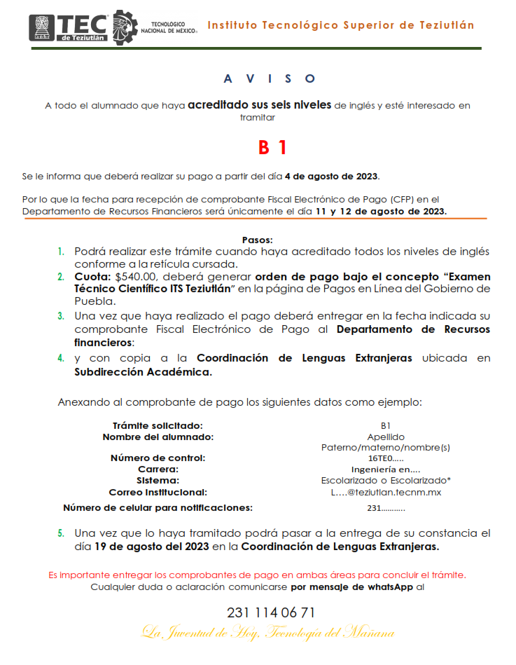
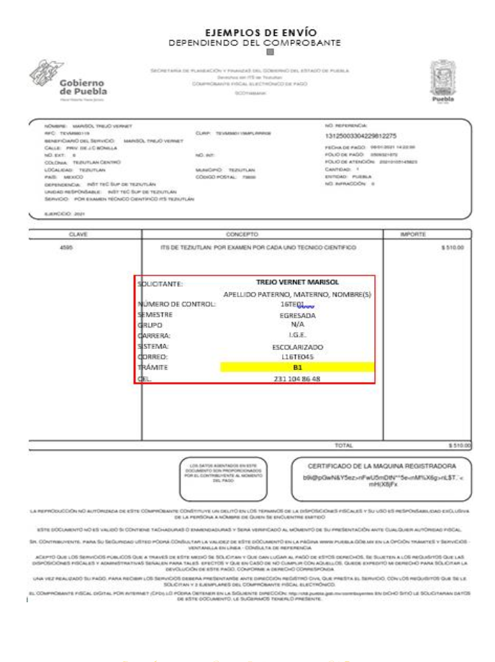

FECHAS PROGRAMADAS PARA TRÁMITE B1
 | 11 Y 12 DE AGOSTO DE 2023
 | 06 Y 07 DE OCTUBRE DE 2023
 | 12 Y 13 DE ENERO DE 2024
 | 15 Y 16 DE MARZO DE 2024

